Ermittlung auf Monatsbasis
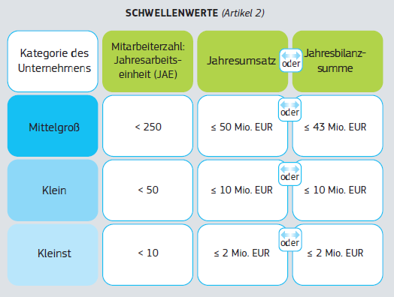
Ermittlung der Jahresarbeitseinheiten (JAE)

Monat | Stundenbasis | Januar | Februar | März | April | Mai | Juni | Juli | August | September | Oktober | November | Dezember | gesamt | gesamte Mitarbeiterzahl
Anzahl Köpfe | pro Kopf/Woche | Anzahl Köpfe | Anzahl Köpfe | Anzahl Köpfe | Anzahl Köpfe | Anzahl Köpfe | Anzahl Köpfe | Anzahl Köpfe | Anzahl Köpfe | Anzahl Köpfe | Anzahl Köpfe | Anzahl Köpfe | Anzahl Köpfe | Summe Köpfe | in Jahresarbeitseinheiten (JAE)
(A) Vollzeitkräfte
- Vollzeitler Angestellte | 40.0 | 2.00 | 2.00 | 2.00 | 2.00 | 2.00 | 2.00 | 2.00 | 2.00 | 2.00 | 2.00 | 2.00 | 2.00 | 24.00 | 2.00
- Vollzeitler (mitarbeitende Eigentümer/Teilhaber) | 40.0 | 1.00 | 1.00 | 1.00 | 1.00 | 1.00 | 1.00 | 1.00 | 1.00 | 1.00 | 1.00 | 1.00 | 1.00 | 12.00 | 1.00
- Geschäftsführung | 40.0 |  |  |  |  |  |  |  |  |  |  |  |  | 0.00 | 0.00
- … | 40.0 |  |  |  |  |  |  |  |  |  |  |  |  | 0.00 | 0.00
 |  | 3.00 | 3.00 | 3.00 | 3.00 | 3.00 | 3.00 | 3.00 | 3.00 | 3.00 | 3.00 | 3.00 | 3.00 | 36.00 | 3.00
(B) Teilzeitkräfte
- Teilzeitler1 | 30.0 | 1.00 | 1.00 | 1.00 | 1.00 | 1.00 | 1.00 | 1.00 | 1.00 | 1.00 | 1.00 | 1.00 | 1.00 | 12.00 | 0.75
- Teilzeitler2 |  |  |  |  |  |  |  |  |  |  |  |  |  | 0.00 | 0.00
- Teilzeitler3 |  |  |  |  |  |  |  |  |  |  |  |  |  | 0.00 | 0.00
- 450 EUR-Kräfte | 20.0 | 1.00 | 1.00 | 1.00 | 1.00 | 1.00 | 1.00 | 1.00 | 1.00 | 1.00 | 1.00 | 1.00 | 1.00 | 12.00 | 0.50
 |  | 2.00 | 2.00 | 2.00 | 2.00 | 2.00 | 2.00 | 2.00 | 2.00 | 2.00 | 2.00 | 2.00 | 2.00 | 24.00 | 1.25
(C) Saisonmitarbeiter/-personal (= für das Unternehmen tätige Personen, die zu ihm entsandt wurden und nach nationalem Recht als Arbeitnehmer gelten (kann auch Zeit- oder sogenannte Leiharbeitskräfte einschließen))
- Saisonarbeitnehmer1 | 40.0 |  |  |  | 1.00 | 1.00 | 1.00 |  |  |  |  |  |  | 3.00 | 0.25
- Saisonarbeitnehmer1 | 20.0 |  |  |  |  | 1.00 | 1.00 | 1.00 | 1.00 |  |  |  |  | 4.00 | 0.17
- Saisonarbeitnehmer1 |  |  |  |  |  |  |  |  |  |  |  |  |  | 0.00 | 0.00
- Saisonarbeitnehmer1 |  |  |  |  |  |  |  |  |  |  |  |  |  | 0.00 | 0.00
 |  | 0.00 | 0.00 | 0.00 | 1.00 | 2.00 | 2.00 | 1.00 | 1.00 | 0.00 | 0.00 | 0.00 | 0.00 | 7.00 | 0.42
= Mitarbeiterzahl in Jahresarbeitseinheiten (JAE) |  | 5.00 | 5.00 | 5.00 | 6.00 | 7.00 | 7.00 | 6.00 | 6.00 | 5.00 | 5.00 | 5.00 | 5.00 | 67.00 | 4.67

In der Ermittlung nicht zu berücksichtigen sind / keine Mitarbeiter für diese Zwecke sind:
- Auszubildende oder in der beruflichen Ausbildung stehende Personen mit Lehr- oder Berufausbildungsvertrag
- Mitarbeiter im Mutterschafts- doer Elternurlaub

EU KMU-Größenkriterien |  |  |  | Benutzerleifaden zur Definition von KMU

